Solicitud gráfica
 | Área: | Matemáticas |  |  | Fecha:
 | Grado: | 6
 | Título del tema: | La traslación de figuras en el plano |  |  | ¿Cuaderno de estudio o recurso? | Recurso
 | Editor: |  |  |  | Motor del recurso | M101

 | Código guión o recurso: | MA_06_12_REC130 | ← Para determinar este código, visite la hoja de Ayuda
 |  |  |  |  | ESPECIFICACIÓN DE ARCHIVOS A ENTREGAR
Núm. | Archivo Shutterstock o ruta en web | Imagen para: | Tipo | Ubicación de la imagen en el recurso M101 | Nombre imagen SMALL | Tamaño imagen SMALL | Nombre imagen ZOOM | Tamaño imagen ZOOM | Descripción | Observaciones
IMG01 | ver descripción de la imagen | Recurso M101 | Ilustración | Contenido | MA_06_12_REC130_IMG01n.png | 286 x 286 px | MA_06_12_REC130_IMG01a.png | 500 x 500 px | figura en el plano pregunta 1 | 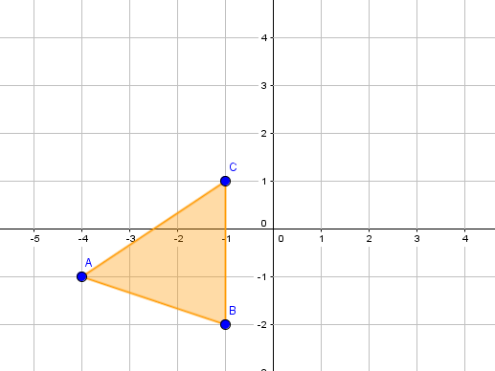
IMG02 | ver descripción de la imagen | Recurso M101 | Ilustración | Contenido | MA_06_12_REC130_IMG02n.png | 286 x 286 px | MA_06_12_REC130_IMG02a.png | 500 x 500 px | figura en el plano pregunta 2 | 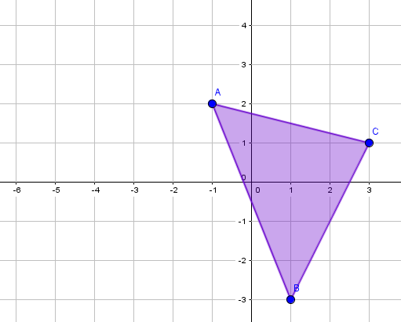
IMG03 | ver descripción de la imagen | Recurso M101 | Ilustración | Contenido | MA_06_12_REC130_IMG03n.png | 286 x 286 px | MA_06_12_REC130_IMG03a.png | 500 x 500 px | figura en el plano pregunta 6 | 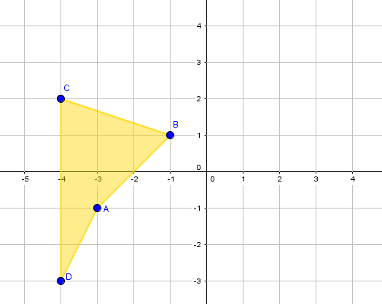
IMG04 | ver descripción de la imagen | Recurso M101 | Ilustración | Contenido | MA_06_12_REC130_IMG04n.png | 286 x 286 px | MA_06_12_REC130_IMG04a.png | 500 x 500 px | figura en el plano pregunta 7 | 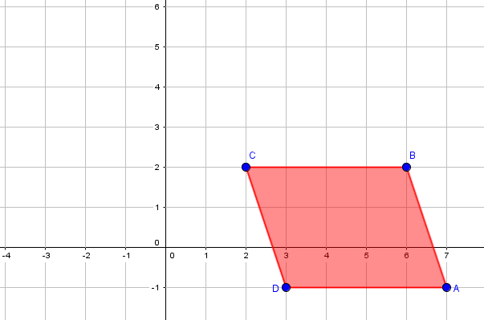
IMG05 | ver descripción de la imagen | Recurso M101 | Ilustración | Contenido | MA_06_12_REC130_IMG05n.png | 286 x 286 px | MA_06_12_REC130_IMG05a.png | 500 x 500 px | figura en el plano pregunta 10 | 